상품제안서
샤오미 텀블러 스텐 대용량 1리터 빨대 손잡이 보온 보냉 대형 핸들 보틀 스테인리스 1L | 상품코드: F31503

 |  |  |  |  |  |  | 02-412-0044 | www.easy1.co.kr
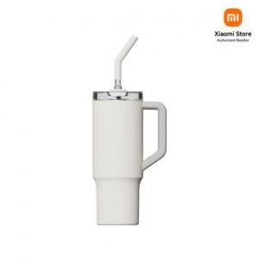

【상세/제작정보】

【인쇄/포장옵션】 | 레이저, 컬러필름인쇄 / 포장지포장

【공급단가】 | 수량 | 50~ | 100~ | 500~ | 1,000~ | 2,000~
*VAT별도 | 단가 | 29,000원 | 28,500원 | 28,000원 | 27,500원 | 27,000원

【상품 URL】 | https://dev.easy1.co.kr:443/src/goods_detail.php?gdno=31503

